ListView & ListTile
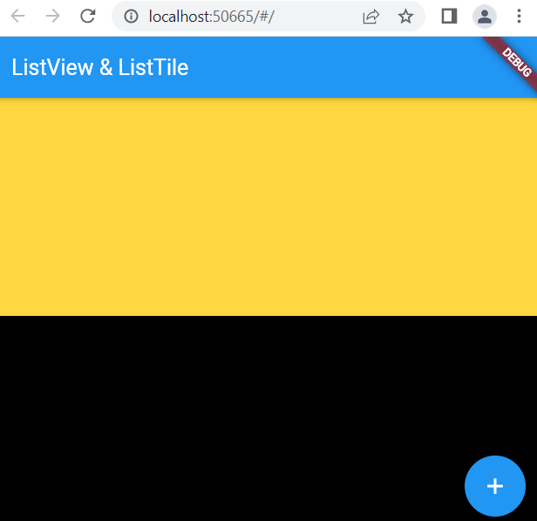
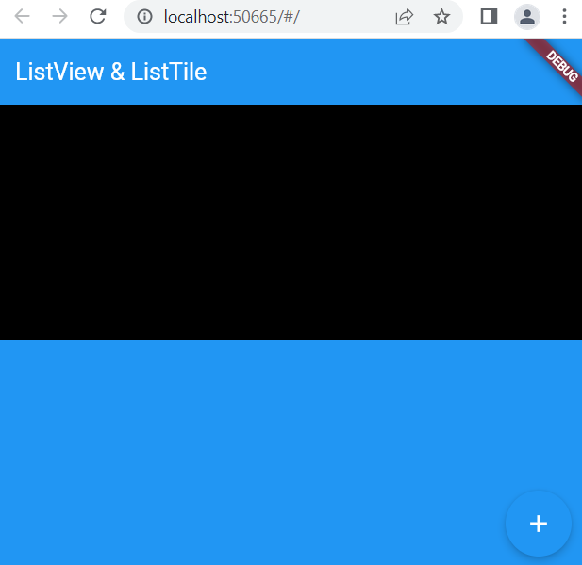
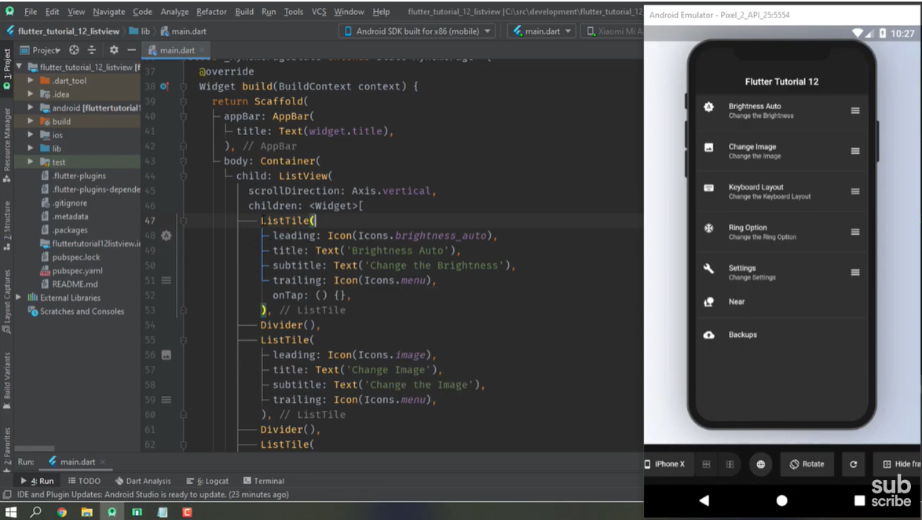
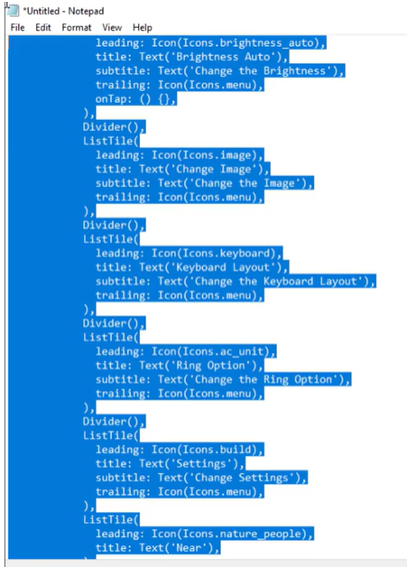
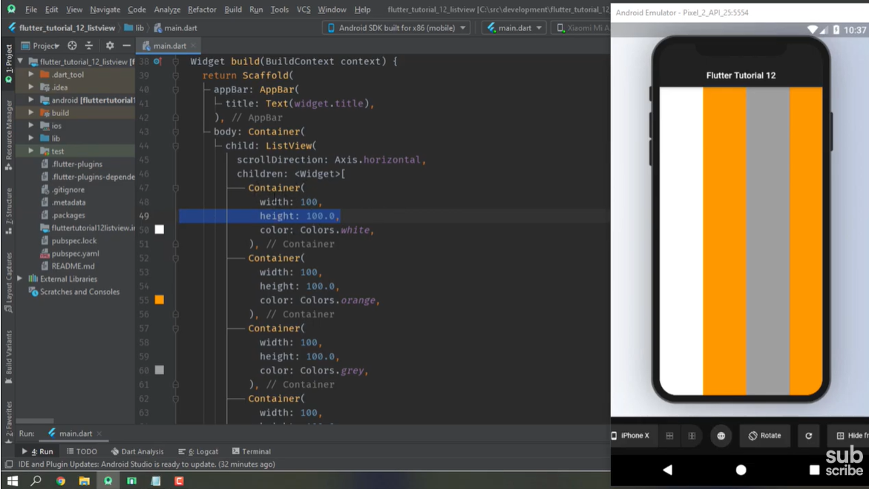
ListView & ListTile

 | ListView කියන්නේ screen එක design කරගන්න use කරන widget එකක්
 | Columns Rows වගේ widgets වලින් scroll කරන්න පුළුවන් screen හදාගන්න බෑ
 | ඒ වෙනුවට තමයි මේ ListView use කරන්නේ

① | Columns Rows වලින් screen එක හදාගෙන බලමු
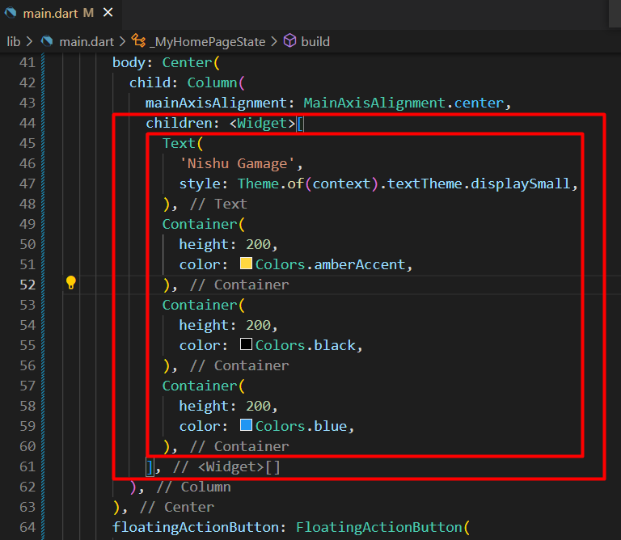
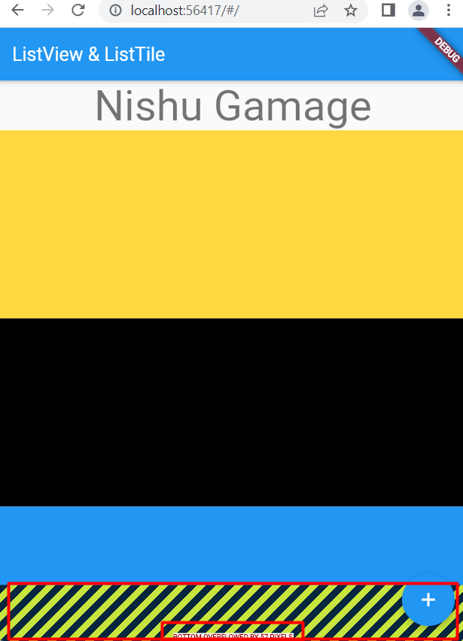

 | Bottom Overflowed By 57 Pixels
 |  | මේ error එකේ තේරුම තමයි
 |  |  | design එක හරියට display වෙන්න මේ පරමානයක් මදි කියන එක

 |  | Column එකක් කියන්නේ scroll කරලා බලන්න පුළුවන් විදියේ widget එකක් නෙවේ
 |  | container එකක් ගත්තත් ඒ වගේ scroll කරන්න පුළුවන් functionality එකක් නැ

② | ListView වලින් screen එක හදාගෙන බලමු

 | i | කලින් column අයින්කරගමු
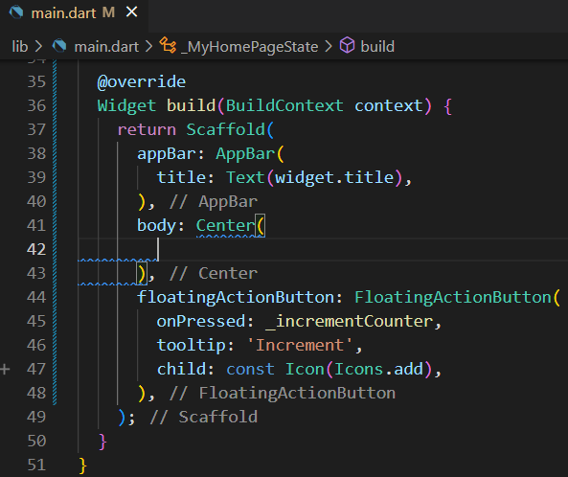

 | ii | ListView body එකක් හදාගමු
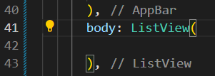

 | iii | ListView body එක ඇතුලේ design එක හදාගමු
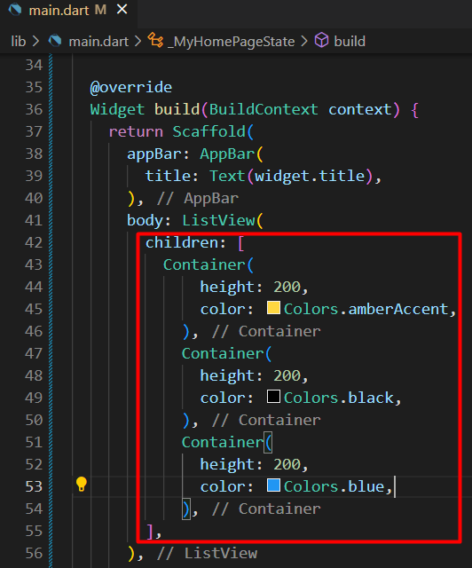

 | iv | container එක කොච්චර ලොකු උනත් display වෙනවා
 |  | screen scroll කරන්න පපුළුවන්

ListView for a large list
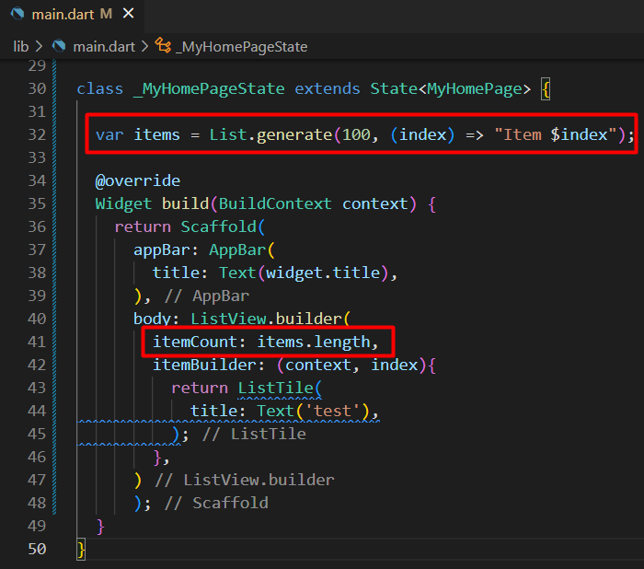
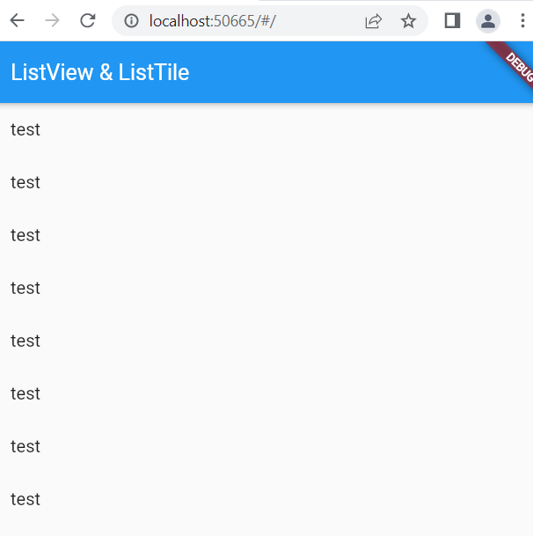
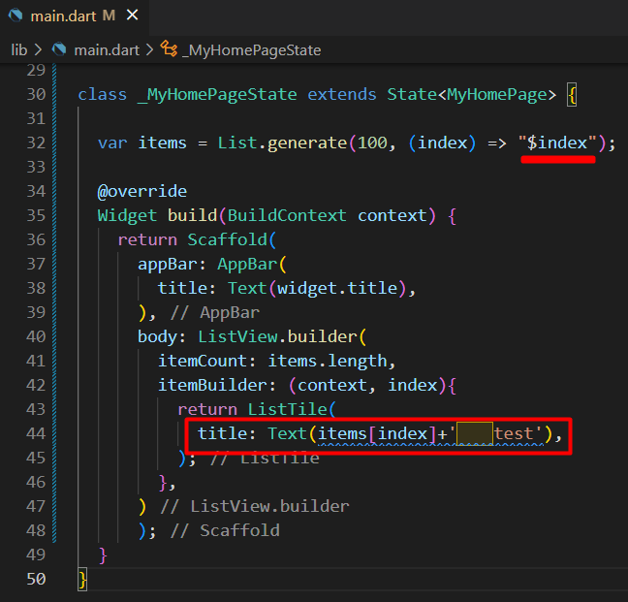
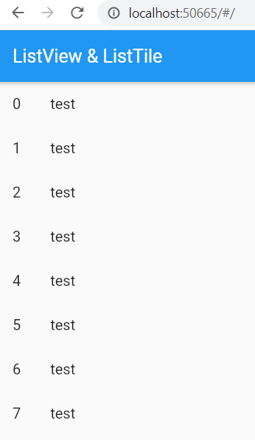
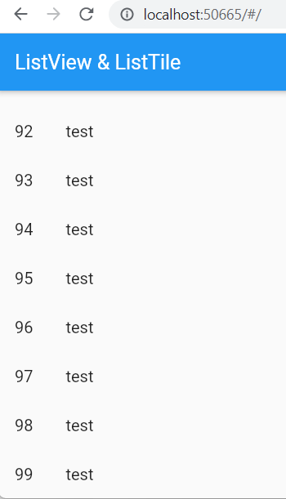
ListView for a large list

 | ගොඩක් ලොකු list එකකට listview use කරන්නේ කොහොමද බලමු
 | එකට ListView.builder Use කරනවා
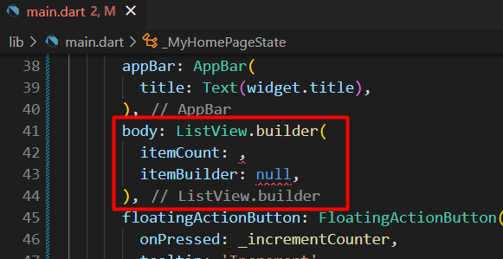

 | itemCount
 |  | listView එකට දාන්න බලාපොරොත්තු වෙන සම්පුර්ණ එකතුව මෙතනද දෙනවා

 | itemBuilder
 |  | මේකෙදි බලාපොරොත්තු වෙන්නේ function එකක්
 |  | අනිවාර්යෙන් context එක pass කරන්න ඕනේ
 |  | integer variable එකක් use කරන්න ඕනේ (index)
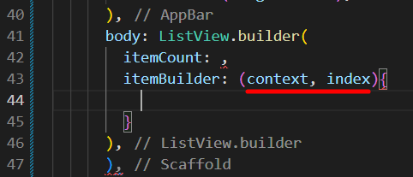

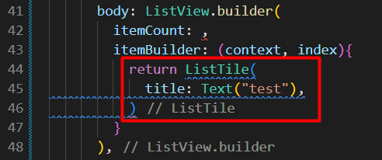

 |  | ListView.builder වල පාවිච්චි කරන්නේ array type data source එකක්

 |  | Dart වලදී list කියන්නේ අනිත් language වල use වෙන array වලටම තමයි

 |  | itemCount එකට අපි හදාගත්ත array එකේ lenth එක දෙනවා

